Bug Report
ID | Заголовок | Дата | ФИО | Описание | Предусловия | Шаги воспроизведения | Ожидаемый результат | Фактический результат | Приориет | Среда | Браузер | Прикрепления | Комментарий
SEL-1 | Блок c контентом на странице перекрывает кнопки распроложенные в баре справа | 2023-04-15 | Карболин И. А. | Для элемента классом “step26“ (<div class=”step26”>) неверно указан z-index, из-за чего кнопка подписки на рассылку и кнопка перехода к началу страницы перекрываются блоком с контентом. | Перейти на главную страницу сайта https://selsup.ru/ | 1. Выбрать пункт меню-навигации «Возможности» 2. Перейти в общий каталог товаров https://selsup.ru/product_base/ 3. Перейти к разделу с заголовком “Удобная программа учета товаров“ | Блок «Удобная программа учета товаров» не перекрывает кнопку подписки на рассылку и кнопку перехода к началу страницы. | Блок «Удобная программа учета товаров» не перекрывает кнопку подписки на рассылку и кнопку перехода к началу страницы. | Средний | Windows 11 Version 22H2 OS build 22621.1555 | Google Chrome, Version 111.0.5563.149 (Official Build) (64-bit) | 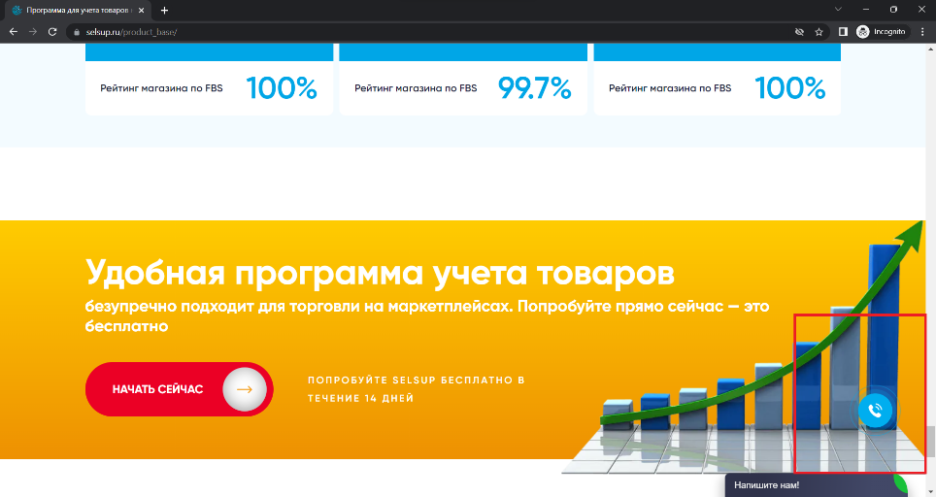 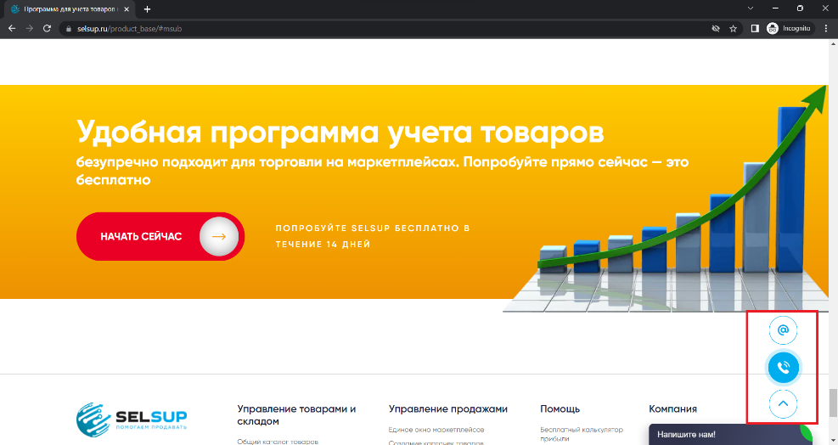 | Баг проявляется как для ПК, так и для мобильных устройств.
SEL-2 | Кнопка чата перекрывает кнопку перехода к началу страницы в мобильной версии сайта | 2023-04-15 | Карболин И. А. | Неверное взаимное расположение кнопоки чата и кнопки перехода к началу страницы. Пользователь мобильного устройства не имеет возможности использовать кнопку перехода к началу страницы. |  | 1. Перейти на главную страницу мобильной версии сайта https://selsup.ru/ | Кнопка чата не перекрывает кнопку перехода к началу страницы. | Кнопка чата не перекрывает кнопку перехода к началу страницы. | Средний | iPhone 13 Pro Max iOS 16.3 (20D47) | Safari | 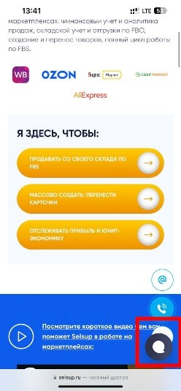
SEL-3 | Кнопки выбора карточек перекрывают заголовок карточки в блоке "кейсы клиентов SelsUp" в мобильной версии сайта. | 2023-04-15 | Карболин И. А. | Неверное взаимное расположение кнопок выбора карточек “кейсы клиентов” и заголовка карточки. | Перейти на главную страницу мобильной версии сайта https://selsup.ru/ | 1. Выбрать пункт меню-навигации «Возможности» 2. Перейти в общий каталог товаров https://selsup.ru/product_base/ 3. Перейти к разделу с заголовком “Кейсы клиентов SelSup“ | Кнопки выбора карточек кейсов не перекрывает текст заголовка карточки. | Кнопки выбора карточек кейсов перекрывает текст заголовка карточки. | Низкий | iPhone 13 Pro Max iOS 16.3 (20D47) | Safari | 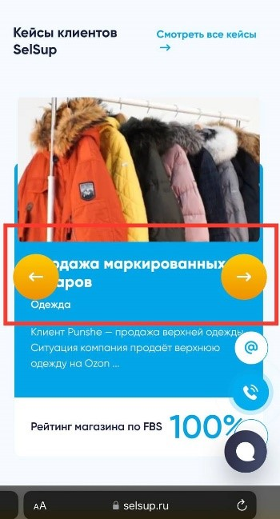
SEL-4 | Видео не соответствует размеру страницы в мобильной версии сайта | 2023-04-15 | Карболин И. А. | Видео, размещенное на странице, не соответствует размеру страницы для мобильной версии сайта. | Перейти на главную страницу мобильной версии сайта https://selsup.ru/ | 1. Выбрать пункт меню-навигации «Блог» 2. Перейти на страницу блога https://selsup.ru/news-mp/ 3. Перейти к блоку со статьями 4. Перейти по статье https://selsup.ru/blog/komissii-ozon-izmenyatsya-s-1-maya/ 5. Перейти к блоку с видео | Видео соответсвует размеру страницы мобильной версии сайта. | Видео выходит за пределы страницы мобильной версии сайта. | Низкий | iPhone 13 Pro Max iOS 16.3 (20D47) | Safari | 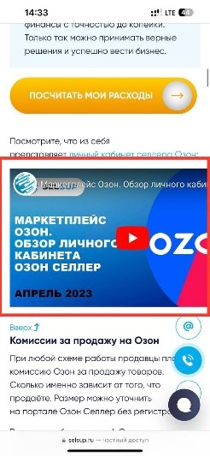
SEL-5 | Не закрывается всплывающее окно из пункта меню «Кейсы и отзывы» при нажатии вне области окна. | 2023-04-15 | Карболин И. А. | Не закрывается всплывающее окно из пункта меню «Кейсы и отзывы» при нажатии вне области всплывающего окна. | Перейти на главную страницу мобильной версии сайта https://selsup.ru/ | 1. Выбрать в меню «Кейсы и Отзывы» 2. Нажать на область вне всплывающего окна | Нажатие на область вне всплывающего окна ведет к его закрытию. | Всплывающее окно невозможно закрыть. | Низкий | iPhone 13 Pro Max iOS 16.3 (20D47) | Safari | 